Hoja1
 |  |  |  | SERVICIO |  |  |  |  |  |  |  |  |  |  | FECHA DE APERTURA:

 |  |  |  |  |  |  |  |  |  |  |  |  |  |  |  |  |  |  |  |  |  |  |  |  |  |  |  |  |  | 1ERA ENTREVISTA |  |  |  |  | Respuestas
EXPEDIENTE | SEXO |  | PESO | TALLA | IMC | EMBARAZO |  | SEMANAS DE EMBARAZO |  |  |  |  |  | ALERGIAS |  |  |  |  |  |  |  |  |  |  |  |  |  |  |  | ¿Toma/utiliza el medicamento?
 |  |  |  |  |  |  |  |  |  |  |  |  |  |  |  |  |  |  |  |  |  |  |  |  |  |  |  |  |  | ¿Para qué lo toma/utiliza?

 |  |  |  |  |  |  |  |  |  |  |  |  |  |  |  |  |  |  |  |  |  |  |  |  |  |  |  |  |  | ¿Quíen se los mandó?
ANTECEDENTES |  | PROVINIENTE DE HOSPITALIZACIÓN |  |  |  | TURNO |  | HÁBITOS DE VIDA |  |  |  |  | FACTORES DE RIESGO |  |  |  |  |  |  |  | DIAGNOSTICO |  |  |  |  |  |  |  |  | ¿Desde hace cuánto tiempo toma el medicamento?
 |  |  |  |  |  |  |  |  |  |  |  |  |  |  |  |  |  |  |  |  |  |  |  |  |  |  |  |  |  | ¿Se olvida alguna vez de tomarlo?
 |  |  |  |  |  |  |  |  |  |  |  |  |  |  |  |  |  |  |  |  |  |  |  |  |  |  |  |  |  | Si se encuentea bien, ¿deja de tomarlo?
 |  |  |  |  |  |  |  |  |  |  |  |  |  |  |  |  |  |  |  |  |  |  |  |  |  |  |  |  |  | ¿Cómo lo utiliza?

MÉDICO TRATANTE |  | TRATAMIENTO |  |  |  |  |  | NOTAS EXTRAS

PROBLEMAS RELACIONADO CON MEDICAMENTOS |  |  |  | MEDICAMENTOS |  |  |  | EVALUACIÓN
INICIO | PROBLEMAS DE SALUD | CONTROLADO | PREOCUPA (P, R, B) | DESDE | MEDICAMENTO | PRESCRITAEj. 1-2-1 | USADA | Evaluación |  |  |  | FECHA
 |  |  |  |  |  |  |  | N | E | S | Clasif. RNM | DIAS DE TRATAMIENTO | 0 | 1 | 2 | 3 | 4 | 5 | 6 | 7 | 8 | 9 | 10 | 11 | 12 | 13 | 14 | 15 | 16 | 16 | 17 | 18 | 18 | 20 | 21 | 22 | 23 | 24 | 25 | 27 | 28 | 29 | 30 | 31
 |  |  |  |  |  |  |  |  |  |  |  | CONTROL DE DIAS
 |  |  |  |  |  |  |  |  |  |  |  | CONTROL DE DIAS
 |  |  |  |  |  |  |  |  |  |  |  | CONTROL DE DIAS
 |  |  |  |  |  |  |  |  |  |  |  | CONTROL DE DIAS
 |  |  |  |  |  |  |  |  |  |  |  | CONTROL DE DIAS
 |  |  |  |  |  |  |  |  |  |  |  | CONTROL DE DIAS
 |  |  |  |  |  |  |  |  |  |  |  | CONTROL DE DIAS
N: Necesidad | E: Efectividad | S: Seguridad | RNM: resultado negativo asociado a la medicación
P: Poco | R: Regular | B: Bastamte |  |  |  |  |  |  |  |  |  |  |  |  | Fecha
 |  |  | Fecha |  |  | HOJA DE INTERVENCIÓN
PLAN DE ACTUACIÓN |  |  |  |  |  | Identifiación |  |  |  |  |  | Acción
Número | Objetivo | Fecha | Prioridad | Consegudo |  | Fecha: | RMN |  |  |  |  | Fecha

 |  |  |  |  |  | Clasificación RMN |  |  |  |  |  | Que se pretende hacer para resolver el problema
 |  |  |  |  |  |  | Problemas de salud no tratados |  |  |  |  | Intervenir sobre la cantidad de medicamento | Modificar la dosis
 |  |  |  |  |  |  | Efecto de medicamento innecesario |  |  |  |  |  | Modificar la dosificación
 |  |  |  |  |  |  | Inefectividad cuantitativa |  |  |  |  |  | Modificar la pauta
 |  |  |  |  |  |  | Inefectividad no cuantitativa |  |  |  |  | Intervenir sobre la estrategia farmacológica | Añadir un medicamento
 |  |  |  |  |  |  | Inseguridad no cuantitativa |  |  |  |  |  | Retirar un medicamneto
 |  |  |  |  |  |  | Inseguiridad cuantitativa |  |  |  |  |  | Sustituir un medicamneto

Elabora: |  |  |  |  |  | Medicamentos implicados |  |  |  |  |  | Intervenir sobre la educación del paciente | Forma de uso y administración del medicamento
 |  |  |  |  |  | Clave | Nombre, Dosis, Forma farmeceútica |  |  |  |  |  | Aumentar la adhesión al tratamiento
 |  |  |  |  |  |  |  |  |  |  |  |  | Educar en medidas no farmacológicas
https://www.ugr.es/~cts131/esp/guias/GUIA%20FINAL%20DADER.pdf |  |  |  |  |  |  |  |  |  |  |  | Descripción:

Clasificación RMN |  |  |  |  |  | Causa: identificación del PRMA |  |  |  |  |  | Vía de comunicación
Necesidad | Debe existir un pro- blema de salud que justifique su uso |  |  |  |  |  | Características personales |  |  |  |  | Verbal con el paciente |  | Escrita con el paciente
Efectividad | Debe alcanzar los objetivos terapéuticos planteados cuando se instauró |  |  |  |  |  | Conservación inadecuada |  |  |  |  | Verbal paciente-médico |  | Escrita paciente-médico
Seguridad | No debe producir ni agravar otros problemas de salud |  |  |  |  |  | Contraindicación
 |  |  |  |  |  |  | Dosis y/o duración no adecuada |  |  |  |  | Resultado
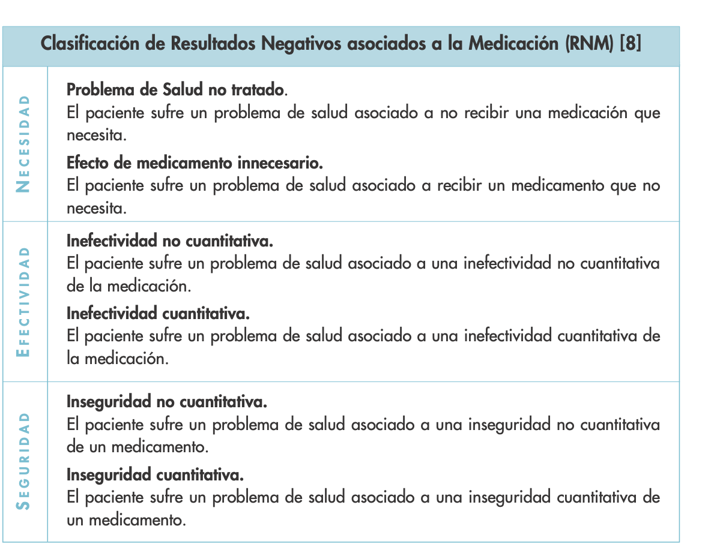
 |  |  |  |  |  |  | Duplicidad |  |  |  |  | ¿Qué ocurrió con la intervención?
 |  |  |  |  |  |  | Incumplimiento de la paciente
 |  |  |  |  |  |  | Probabilidad de efectos adversos
 |  |  |  |  |  |  | Otros
 |  |  |  |  |  | Descripción: |  |  |  |  |  | ¿Qué ocurrió con el problema de salud?

 |  |  |  |  |  |  |  |  |  |  |  | Resultado | Resuelto | No resuelto | Observaciones
 |  |  |  |  |  |  |  |  |  |  |  | Intervención aceptada
 |  |  |  |  |  |  |  |  |  |  |  | Intervención no aceptada

